상품제안서
EXCASE 국산 정품 안전 빛 반사 키링 주문제작 열쇠고리 | 상품코드: F27765

 |  |  |  |  |  |  | 02-412-0044 | www.easy1.co.kr
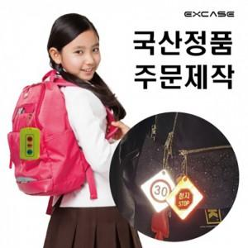

【상세/제작정보】 | <p><span style="font-size: 14pt;"><b>** 앞면 칼라인쇄 무료 /&nbsp;</b></span><b style="font-size: 14pt;"><span style="font-size: 14pt;">양면 칼라인쇄 250원 별도</span></b></p><p><span style="font-size: 14pt;"><b>** 선물포장 + 종이캐아스 700월 별도</b></span></p><p><span style="font-size: 14pt;"><b>** 배송비- 한박스/500개 8000원 별도</b></span></p><p><b><span style="font-size: 14pt;"><span style="font-size: 14pt;">**&nbsp;</span></span><span style="background-color: rgb(255, 255, 255); color: rgb(51, 51, 51); font-family: &quot;Nanum Gothic&quot;, sans-serif; font-size: 14pt;">주문제작시&nbsp;금형비&nbsp;별도문의</span></b></p><p><b><span style="font-size: 14pt;"><span style="font-size: 14pt;">** ​</span></span><span style="background-color: rgb(255, 255, 255); color: rgb(51, 51, 51); font-family: &quot;Nanum Gothic&quot;, sans-serif; font-size: 14pt;">볼체인&nbsp;스트랩&nbsp;무료&nbsp;&nbsp;,고무줄&nbsp;스트랩 60원&nbsp;,&nbsp;와이어링 60원플라스틱&nbsp;칼라고리 300원,메탈&nbsp;D형고리&nbsp;300원&nbsp;,&nbsp;메탈&nbsp;랍스타&nbsp;고리&nbsp;350원</span></b></p><p><span style="background-color: rgb(255, 255, 255); color: rgb(51, 51, 51); font-family: &quot;Nanum Gothic&quot;, sans-serif; font-size: 14pt;"><b>E타입 300원&nbsp;추가</b></span><b style="font-size: 14pt;"></b></p>

【인쇄/포장옵션】 | 풀칼라 / 포장지포장

【공급단가】 | 수량 | 200~ | 500~ | 1,000~ | 3,000~ | 5,000~
*VAT별도 | 단면인쇄 | 2,150원 | 2,050원 | 2,000원 | 1,970원 | 1,930원

【상품 URL】 | https://dev.easy1.co.kr:443/src/goods_detail.php?gdno=27765

